상품제안서
쌤소나이트 NUON 20인치 기내용 캐리어 | 상품코드: S25915

 |  |  |  |  |  |  | 02-713-8555 | www.synergygift.co.kr
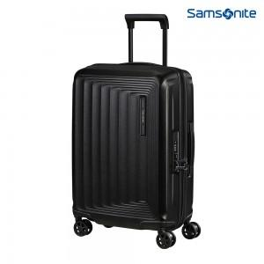 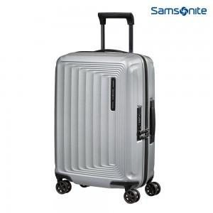

【상세/제작정보】 | <p>◆완벽한 기능과 컨템포러리한 디자인을 갖춘 NUON은 경량 PC 캐리어 라인 입니다.</p><p>내부 수납을 극대화하기 위한 확장기능, 도난방지 지퍼와 TSA 잠금장치가 소지품을 보다 안전하게 보관해줍니다. 또한 서스펜션 더블휠과 더블 튜브 핸들로 여행 시 부드러운 주행이 가능합니다.</p><p>- 프리미엄 퀄리티의 경량 PC소재, 광택이 나면서도 매트한 피니싱이 특징</p><p>- 전 사이즈 확장 가능</p><p>- 도난 방지 지퍼와 키싱 슬라이더</p><p>- 매립형 ID Tag</p><p>- (기내용) USB 포트 내장</p><p>- 탈착 및 미온에서 세탁 가능한 100% 재생 소재의 RECYCLEX™ 안감​&nbsp;</p>

【인쇄/포장옵션】 | 인쇄불가 / 포장불가능

【공급단가】 | 수량 | 5~ | 10~ | 30~ | 50~ | 100~
*VAT별도 | 블랙 | 218,900원 | 211,090원 | 203,270원 | 195,450원 | 187,630원
 | 실버 | 218,900원 | 211,090원 | 203,270원 | 195,450원 | 187,630원

【상품 URL】 | https://www.synergygift.co.kr:443/src/goods_detail.php?gdno=25915

